F02b.CFG-Paths
 | VVSS, Info Română, 2020-2021

F02b. Cautarea unei produs dupa nume.

 |  |  | F02. Cyclomatic Complexity (CC)
F02b. Covered source code |  | F02b. Control Flow Graph (CFG)
 |  |  | CC1 = No. of regions = |  | 5
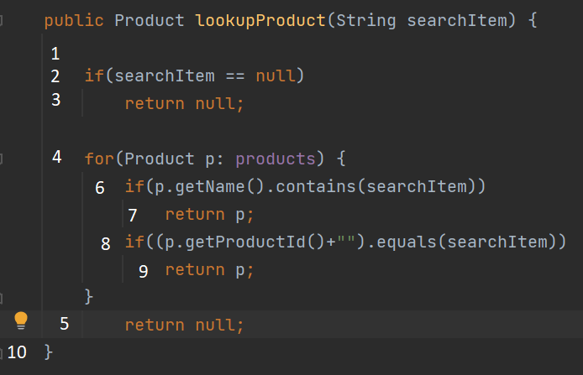
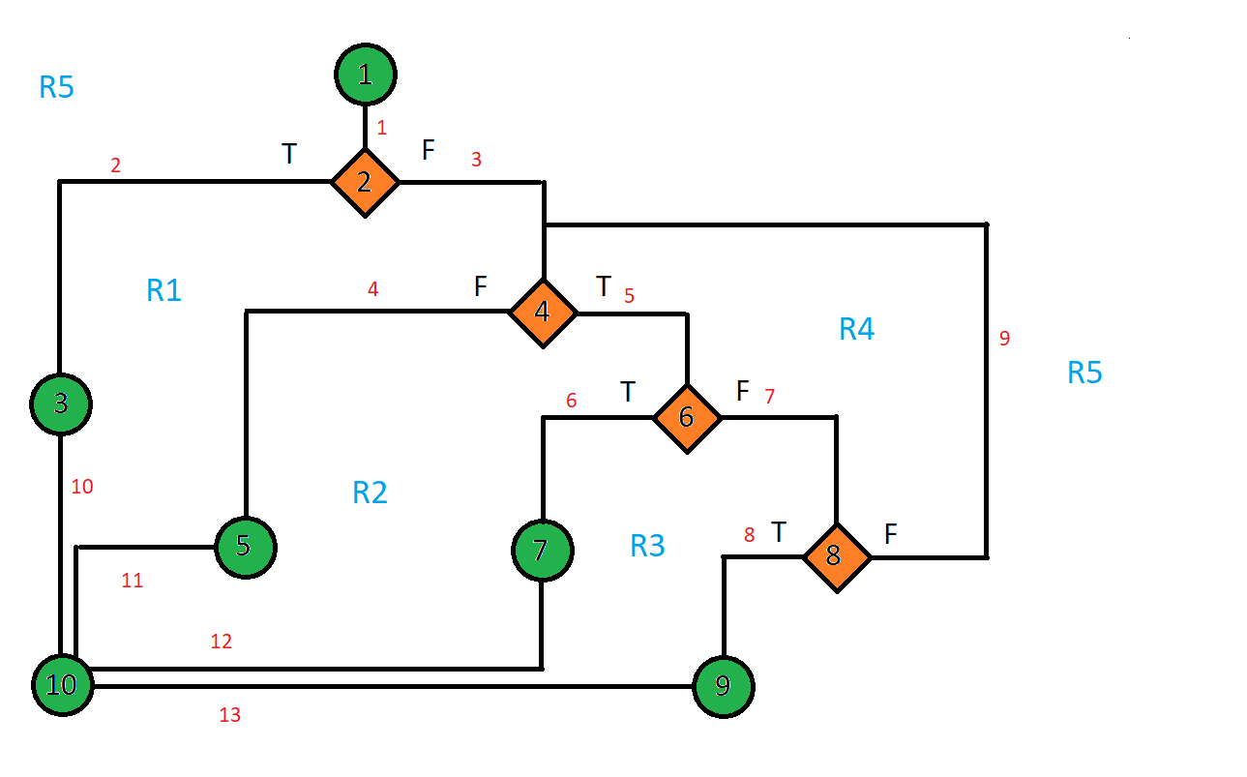
 |  |  | CC2 = Edges - Nodes + 2 = |  | 5
 |  |  | CC3 = No. of Conditions + 1 = |  | 5

 |  |  | F02. Individual Paths

 |  |  | Path No. | Path
 |  |  | F02_P01 | 1 - 2(T) - 3 - 10
 |  |  | F02_P02 | 1 - 2(F) - 4(F) -5 - 10
 |  |  | F02_P03 | 1 - 2(F) - 4(T) - 6(T) - 7 - 10
 |  |  | F02_P04 | 1 - 2(F) - 4(T) - 6(F) - 8(T) - 9 - 10
 |  |  | F02_P05 | 1 - 2(F) - 4(T) - 6(F) - 8(F) - 4(T) - 6(T) - 7 - 10
 |  |  | F02_P06 | 1 - 2(F) - 4(T) - 6(F) - 8(F) - 4(T) - 6(F) - 8(T) - 9 - 10
 |  |  | F02_P07 | 1 - 2(F) - 4(T) - 6(F) - 8(F) - 4(F) - 5 - 10

